المؤشرات الكلية

سوق العراق للاوراق المالية
جلسة الخميس 2026/8/20 |  |  |  | تقرير أسعار الأسهم المتداولة لسوق العراق للأوراق المالية
الجلسة (145)
الاسهم المتداولة المدرجة و OTC |  |  | 634,679,985 |  |  | قيمة الأسهم المتداولة المدرجة و OTC |  | 1,085,376,131 |  |  | صفقات الشركات المدرجة وOTC | 1168
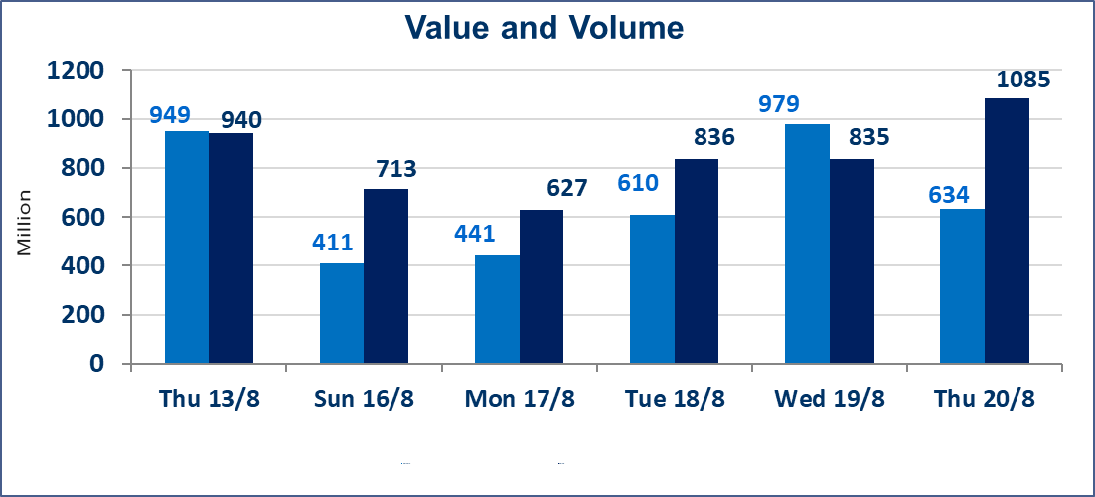
المؤشر60 ISX اليوم | 1017.59 |  | نقطة |  |  | المؤشر15 ISX اليوم | 1254.61 | نقطة
المؤشر 60 ISX السابق | 1032.66 |  | نقطة |  |  | المؤشر 15 ISX السابق | 1260.36 | نقطة
نسبة التغير | -1.46 |  | % |  |  | نسبة التغير | -0.46 | %
عدد النقاط | -15.07 |  | نقطة |  |  | عدد النقاط | -5.75 | نقطة

الشركات المدرجة | 103 | OTC | 22 | 125 |  | الشركات غير المتداولة المدرجة | 38 | OTC | 20 | 58
الشركات المتداولة | 40 | OTC | 2 | 42 |  | الشركات المرتفعة |  |  | 8
شركات الهيئة العامة |  |  |  | 5 |  | الشركات المنخفضة |  |  | 15
الموقوفة بقرار من هيأة الأوراق المالية |  |  |  | 20
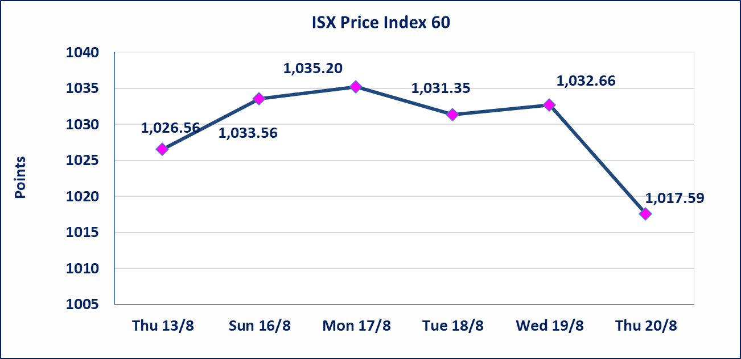
 |  |  |  |  |  | 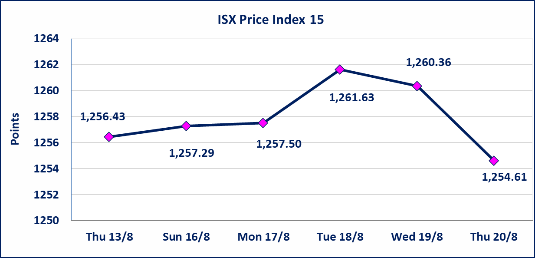
* | استنادا الى كتاب هيأة الاوراق المالية المرقم 1505/10 في 2026/8/13 سيتم ايقاف التداول على اسهم الشركات اعتبارا من جلسة الاثنين 2026/8/17 لعدم الالتزام بمتطلبات الافصاح المالي وتقديم الحسابات الختامية لعام 2025 (مصرف سومر التجاري ،مصرف الموصل ، مصرف الاتحاد العراقي ، مصرف المتحد ، مصرف الوطني الاسلامي ،مصرف الدولي ، مصرف العالم ،مصرف امين العراق ،فنادق عشتار ، الوطنية للاستثمارات السياحية ، الحديثة للانتاج الحيواني ، بابل للانتاج الحيواني) واستمرار التداول على الشركات ( العراقية لصناعة الكارتون ، الصناعات الالكترونية ، الصناعات الخفيفة ، صناعة المواد الانشائية ، العراقية لنقل المنتجات النفطية ، بادية للنقل العام ، فندق فلسطين ، فندق السدير) واستمرار ايقاف التداول على الشركات (الخير للاستثمار المالي،الباتك للاستثمار المالي،بين النهرين للاستثمارات المالية،الزوراء للاستثمار المالي، العراقية للنقل البري، مصرف بابل ، مصرف الشمال، مصرف زين العراق).
الوطنية للصناعات الغذائية (INFF) | تم البدء بعمليات ايداع شهادات اسهم المساهمين لشركة الوطنية للصناعات الغذائية إعتباراً من جلسة الاحد 2026/5/24 وسيتم اطلاق التداول لحين اكمال انتهاء الاجراءات في مركز الايداع في منصة الشركات غير المدرجة ISX-OTC.
الحد الأعلى والادنى للتغير في السعر | نسبة التغير الحدود الدنيا للحركة السعرية للاسهم من (5% الى 10%) والحدود العليا من(10% الى 25%)في كافة المنصات ماعدا منصة OTC.
Web site : www.isx-iq.net E-mail : info-isx@isx-iq.net |  |  |  |  | 07834000034 - 07711211522 : ص . ب :3607 العلوية الهاتف |  |  |  |  |  | بغداد /الكرادة/ قرب المسرح الوطني /مجاور مصرف الخليج التجاري

نسبة التغير
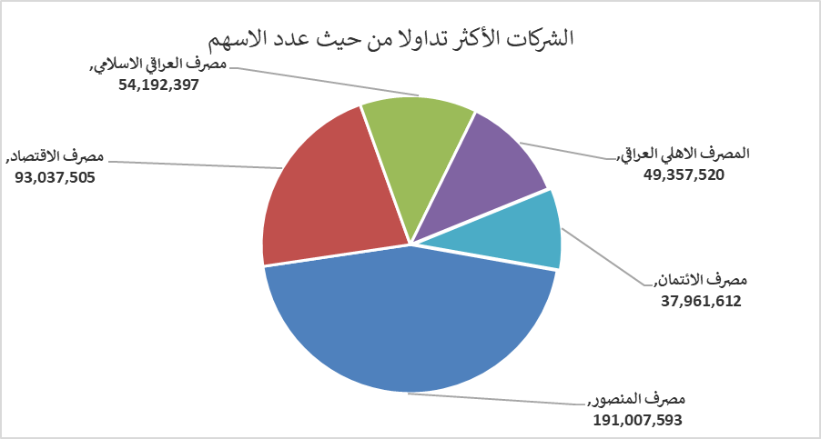
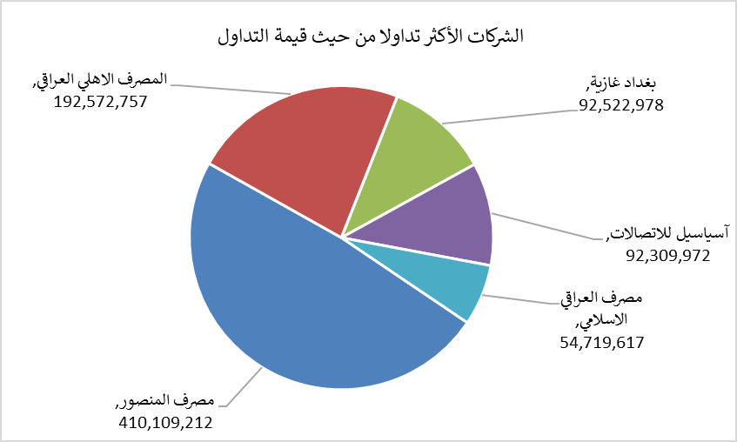
الشركات الأكثر ارتفاعاً وانخفاضاً

نسبة التغير لاسعار الاغلاق الاكثر ارتفاعاً |  |  |  | نسبة التغير لاسعار الاغلاق الاكثر انخفاضاً
اسم الشركة | اغلاق | التغير(%) | الاسهم المتداولة | اسم الشركة | اغلاق | التغير (%) | الاسهم المتداولة
الأمين للتأمين | 0.900 | 3.45 | 356,991 | رحاب كربلاء للمقاولات | 0.500 | -7.41 | 129,032
مصرف الاستثمار | 0.380 | 2.70 | 26,905,851 | نقل المنتجات النفطية | 1.400 | -3.45 | 361,041
الخياطة الحديثة | 8.000 | 2.30 | 3,600,909 | طريق الخارز لانتاج المواد الانشائية | 1.260 | -3.08 | 4,900,000
فندق بغداد | 12.200 | 0.83 | 1,429,373 | مصرف اشور الدولي | 0.320 | -3.03 | 5,855,000
الصناعات الخفيفة | 1.320 | 0.76 | 401,607 | الفلوجة لانتاج المواد الانشائية | 2.800 | -2.10 | 1,206,000

الشركات الاكثر نشاطا حسب الاسهم المتداولة (حجم التداول) |  |  |  | الشركات الاكثر نشاطا حسب القيمة المتداولة
اسم الشركة | اغلاق | التغير(%) | الاسهم المتداولة | اسم الشركة | اغلاق | التغير (%) | القيمة المتداولة
مصرف المنصور | 2.150 | 0.47 | 191,007,593 | مصرف المنصور | 2.150 | 0.47 | 410,109,212
مصرف الاقتصاد | 0.260 | 0.00 | 93,037,505 | المصرف الاهلي العراقي | 3.880 | -1.77 | 192,572,757
مصرف العراقي الاسلامي | 1.010 | -15.13 | 54,192,397 | بغداد غازية | 6.240 | -0.95 | 92,522,978
المصرف الاهلي العراقي | 3.880 | -1.77 | 49,357,520 | آسياسيل للاتصالات | 15.890 | -0.44 | 92,309,972
مصرف الائتمان | 0.510 | 0.00 | 37,961,612 | مصرف العراقي الاسلامي | 1.010 | -15.13 | 54,719,617

